Kenndaten
Liter | 100
Lumen/l | 20
Gesamt lumen | 2000

Fluval 35W LED Lampe (2580lm) |  |  |  |  | EinzelLEDs Everstar 5730 0.5W
Farbe | Temp/Wellen | Anzahl | Gesamtanteil | Weissanteile | Anzahl | lumen | lumen gesamt | Gesamtanteil | Weissanteil | Durchl.Spg. | Strom | Vwiderst.
warmweiss | 3000K | 140 | 28% | 36% | 12 | 55 | 660 | 26% | 33% | 3.5 | 0.15 | 10
neutralweiss | 6500K | 204 | 40% | 52% | 18 | 55 | 990 | 39% | 50% | 3.5 | 0.15 | 10
kaltweiss | 15000K | 48 | 10% | 12% | 6 | 55 | 330 | 13% | 17% | 3.5 | 0.15 | 10
 |  |  |  |  | 36

blau | 460nm | 48 | 10% | - | 4 | 4 | 16 | 9% |  | 3.5 | 0.15 | 10
rot | 660nm | 64 | 13% | - | 6 | 11 | 66 | 13% |  | 2.9 | 0.15 | 22
 | Summe | 504 |  |  | 10
 | Gesamt |  |  |  | 46
 | Leistung (W) | 35 |  |  | 5
 | Lichtstrom (lm) | 2580 |  |  |  |  | 2062

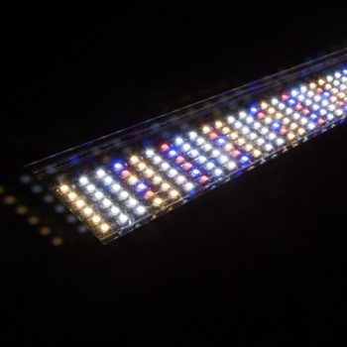

IKEA VÄXER 10W
IKEA VÄXER 16W

